K_EEER
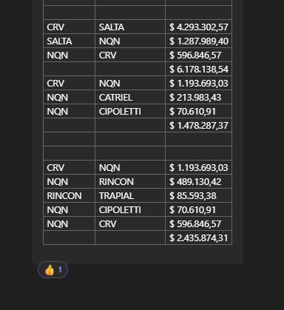
TC | 889 | 2024-05-22
Flete | 1,871,000 | 2024-05-01 |  |  |  |  |  |  |  |  |  | GE
 |  |  |  |  |  |  |  |  |  |  |  | 5.50%
Opción | Descripción | Denominación Comercial | UM | Costo Rep [USD/UM] | Cantidad #UM | Flete | CR con flete [USD/UM] | Precio unitario [USD/LT] | K | Costo total USD] | Venta Total [USD] | CP | CP
A | Desincrustante | DS 3500 NOVOC® | litro | 1.270 | 100.00 | 0.10 | 1.37 | 2.26 | 1.65 | 136.57 | 226 | 77 | 34.1%

 | Ref 2020 CRV |  |  |  |  |  |  | 2.02
 | Ref PAE 2023 |  |  |  |  |  |  | 2.26

